Hoja1
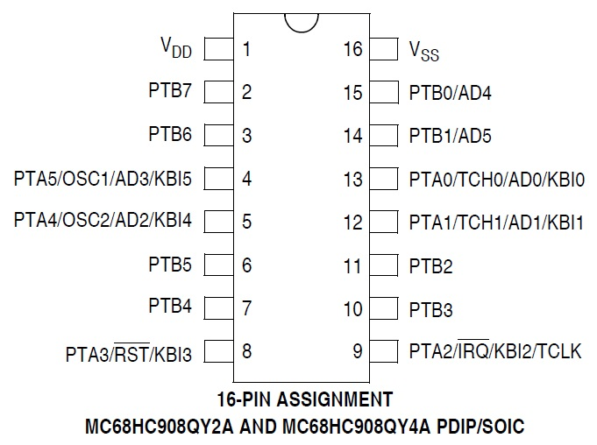
1 | 2 | 3 | 4 | 5 | 6 | 7 | 8 | 9 | 10 | 11 | 12 | 13 | 14 | 15 | 16 | Pines Display
GND | VCC | Vo (contraste) | RS | RW | E | DB0 | DB1 | DB2 | DB3 | DB4 | DB5 | DB6 | DB7 | resistencia a Vcc | GND
 |  |  | PTA4 | GND | PTA5 | PTB0 | PTB1 | PTB2 | PTB3 | PTB4 | PTB5 | PTB6 | PTB7 | PINES DEL MICRO SALIDA
 |  |  | 5 |  | 4 | 15 | 14 | 11 | 10 | 7 | 6 | 3 | 2
 |  |  |  |  |  |  |  |  |  | PTA0 | PTA1 | PTA2 | PTA3 | Pines DEL MICRO ENTRADA
 |  |  |  |  |  |  |  |  |  | 13 | 12 | 9 | 8

